Графики
Национальный Банк Республики Казахстан
Департамент исследований и стратегического анализа, Управление мониторинга предприятий

Изменение экономической конъюнктуры, инвестиционного климата
и финансово-экономического состояния реального сектора экономики
в 4 квартале 2014 г. (фактически) и в 1 квартале 2015г. (ожидания)

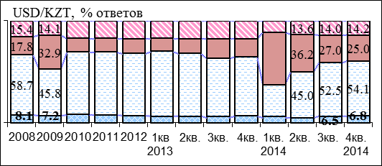
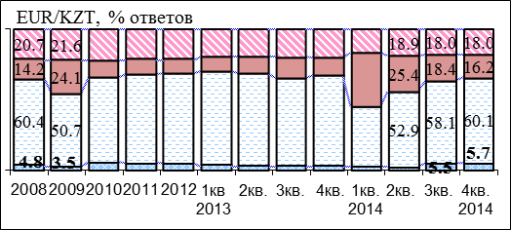
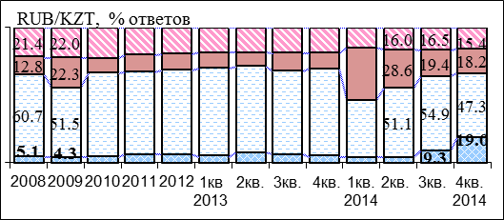
I. Конъюнктура общих условий хозяйствования и их факторов
1.1. Влияние валютного курса
Влияние изменения валютного курса на хозяйственную деятельность предприятий в 4 квартале 2014 г.

 | позитивно | не повлияло | негативно | не знаю |  |  | не повлияло | негативно | не знаю
 | 0 | 69.3 | 0 | 0 | 1 | 0 | 69.3 | 7.23 | 18.41 | 1 | 1 | 1
 | 0 | 68.77 | 0 | 0 |  |  | 68.77 | 6.46 | 18.45
 | 0 | 67.19 | 0 | 0 |  |  | 67.19 | 7.95 | 16.91
 | 0 |  | 0 | 0
 |  |  | 0

В 4 кв. 2014г. незначительно снизилось число предприятий, испытавших негативное влияние на хозяйственную деятельность изменение курса тенге к доллару США, евро и российскому рублю (до 25,0%, 16,2% и 18,2% соответственно). Cущественно увеличилось число предприятий, на хозяйственную деятельность которых позитивно повлияло изменение курса тенге к российскому рублю (до 19% с 9,3% в 3 кв.).
1.2. Оценка источников финансирования оборотных средств
Число предприятий, использующих кредиты банков для пополнения оборотных средств в 4 кв. 2014г. незначительно увеличилось (до 17,4%). Большинство предприятий (82,5%) в этих целях используют собственные средства.

1.3. Оценка источников финансирования инвестиций
Инвестиционная активность предприятий в 4 кв. 2014г. улучшилась: доля предприятий, не финансировавших инвестиции заметно снизилась (до 31,8%), а доля предприятий, использовавших в этих целях собственные средства и кредиты банков, увеличилась (до 62,9% и 6,3% соответственно).

 |  |  |  |  |  |  |  |  |  |  |  |  |  |  |  |  |  | 2

Национальный Банк Республики Казахстан
Департамент исследований и стратегического анализа, Управление мониторинга предприятий

II. Влияние банковской системы на реальный сектор экономики
2.1. Намерение взять кредит (потребность) в текущем квартале
Потребность предприятий в кредитах банков в целом по экономике в 4 кв. 2014г. незначительно увеличилась: доля предприятий, намеренных взять кредит в 1 кв. 2015г. составила 23,6%. Наибольшая потребность в кредитах - у предприятий обрабатывающей отрасли. В горнодобывающей промышленности потребность в кредитах снизилась (до 17,2% с 20,4% в 4 кв. 2014г.).

2.2. Степень удовлетворения потребности предприятий в кредитах банков
В 4 кв. 2014г. заметно увеличилась доля предприятий, обратившихся в банк за кредитом (до 26,3% с 23,7% в 3 кв. 2014г.) и получивших его (до 21,4% с 20,2% в 3 кв. 2014г.). Доля предприятий, которым отказано в кредите, также незначительно увеличилась до 4,9%.

2.3. Условия кредитования:
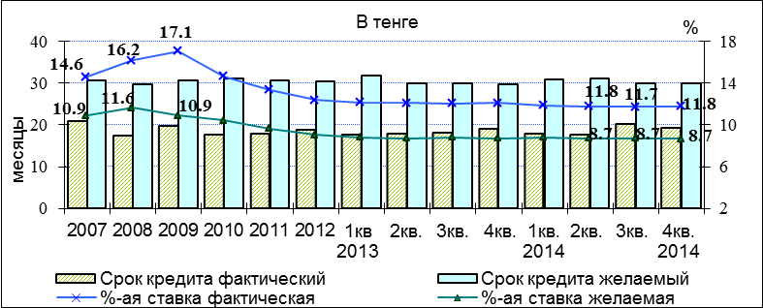
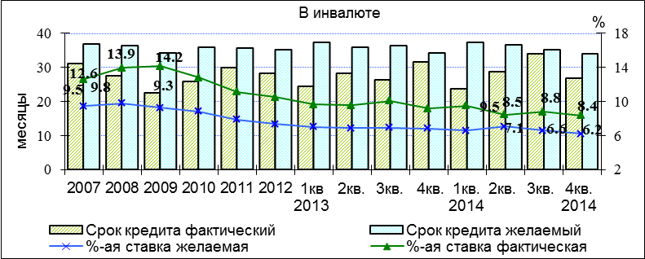

В 4 кв. 2014г. средняя процентная ставка по кредитам в тенге практически осталась на прежнем уровне (11,8%), а по кредитам в инвалюте - снизилась ( до 8,4% с 8,8% в 3 кв. 2014г.). Приемлемая для предприятий процентная ставка по кредитам в тенге составила 8,7%, в инвалюте - 6,2%

 |  |  |  |  |  |  |  |  |  |  |  |  |  |  |  |  |  | 3

Национальный Банк Республики Казахстан
Департамент исследований и стратегического анализа, Управление мониторинга предприятий

2.3.1 Средние процентные ставки по полученным кредитам в разрезе отраслей
Основные отрасли экономики |  |  |  |  |  |  | в тенге |  |  |  |  |  | в инвалюте
 |  |  |  |  |  |  | 2013-3 | 2013-4 | 2014-1 | 2014-2 | 2014-3 | 2014-4 | 2013-3 | 2013-4 | 2014-1 | 2014-2 | 2014-3 | 2014-4
По экономике |  |  |  |  |  |  | 12.1 | 12.1 | 11.9 | 11.8 | 11.7 | 11.8 | 10.1 | 9.2 | 9.5 | 8.5 | 8.8 | 8.4
Сельское, лесное и рыбное хозяйство |  |  |  |  |  |  | 11.4 | 11.6 | 11.6 | 11.1 | 12.0 | 11.5 | 12.0 | 10.5 | 13.0 | - | 7.1 | 9.0
Горнодобывающая промышленность и разработка карьеров |  |  |  |  |  |  | 10.5 | 11.3 | 11.3 | 10.8 | 11.3 | 10.7 | 9.9 | 8.3 | 8.3 | 8.2 | 9.9 | 7.8
Обрабатывающая промышленность |  |  |  |  |  |  | 11.6 | 11.6 | 11.6 | 11.4 | 11.5 | 11.6 | 9.2 | 9.5 | 9.8 | 8.6 | 8.9 | 8.8
Строительство |  |  |  |  |  |  | 12.6 | 12.8 | 12.4 | 12.6 | 12.3 | 12.4 | 10.4 | 11.3 | 9.1 | 10.2 | 9.9 | 9.3
Оптовая и розничная торговля; ремонт автомобилей и мотоциклов |  |  |  |  |  |  | 12.2 | 12.2 | 12.1 | 11.9 | 11.9 | 11.9 | 10.5 | 10.7 | 10.2 | 8.6 | 8.5 | 9.0
Транспорт и складирование |  |  |  |  |  |  | 12.2 | 11.6 | 12.7 | 12.5 | 12.0 | 12.4 | 10.4 | 7.2 | 9.3 | 8.8 | 8.8 | 8.3
В 4 кв. 2014 г. самая низкая процентная ставка по кредитам наблюдалась в горнодобывающей промышленности: в тенге (10,7%) и в инвалюте (7,8%). Самая высокая процентная ставка по кредитам в тенге и в инвалюте отмечена в строительстве (12,4% и 9,3% соответственно).

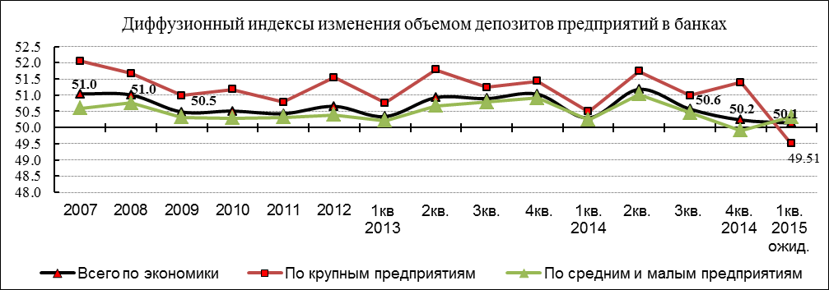
2.4. Изменение объемов депозитов предприятий в банках
Сравнение объемов депозитов с положением в предыдущем квартале
№ | Ответы пред- приятий, % | 2014 1кв | 2014 2кв | 2014 3кв | 2014 4кв | 2015 1кв ожид
1 | Увеличение | 3.8 | 5.0 | 4.1 | 4.2 | 2.5
2 | Нет изменений | 10.3 | 10.3 | 9.7 | 9.2 | 8.7
3 | Снижение | 3.2 | 2.7 | 3.0 | 3.7 | 2.2
4 | Не вкладывали | 82.6 | 82.1 | 83.2 | 82.9 | 81.4
5 | Вкладывают (стр1+стр2+стр3) | 17.4 | 17.9 | 16.8 | 17.1 | 13.5
6 | Диффузионный индекс* | 50.3 | 51.2 | 50.6 | 50.2 | 50.1
В 4 кв. 2014г. рост депозитов предприятий в банках в целом по экономике практически остановился (диффузионный индекс изменения депозитов составил 50,2%). В 1 кв. 2015г. некоторое снижение депозитов (впервые в рассматриваемом периоде) ожидают крупные предприятия.

*см. методологический комментарий стр. 10 |  |  |  |  |  |  |  |  |  |  |  |  |  |  |  |  |  | 4

Национальный Банк Республики Казахстан
Департамент исследований и стратегического анализа, Управление мониторинга предприятий

2.5 Доступность для предприятий кредитов банков
В 4 кв 2014г. наблюдалось незначительное увеличение доли предприятий, которым отказано в кредите (до 4,9% с 3,5% в предыдущем квартале).

2.6. Задолженность предприятий по кредитам банков
Динамика числа предприятий, имеющих задолженность по кредитам банков
В 4 кв. 2014г. доля предприятий, имеющих задолженность по кредитам банков, снизилась до 35,9% предприятий (в 3 кв. 2014г. ─ 38,1%), при этом, у 24,8% предприятий ─ задолженность не изменилась, у 6,3% ─ уменьшилась, у 4,8% ─ увеличилась.

Динамика долговой нагрузки (отношение всех обязательств предприятий к собственному капиталу)
В 4 кв. 2014 г. незначительно увеличилась доля предприятий, у которых долговая нагрузка выросла (до 40,6% с 39,1% в 3 кв. 2014г.), при этом увеличилась доля займов банков в обязательствах предприятий (до 46,5% с 44,5% в 3 кв. 2014г.).

Сопоставление динамики активов предприятий и задолженности по кредитам банков
Потребность предприятий в кредитах банков в целом по экономике незначительно увеличилась: доля предприятий, намеренных взять кредит во 2 кв. 2014г. составила 23,8%. Потребность в обрабатывающей промышленности остается существенно выше – 29,8%, чем по экономике в целом.
В 4 кв. 2014г. задолженность предприятий по кредитам банков осталась в области снижения (диффузионный индекс (ДИ)* составил 48,1%), при этом активы предприятий незначительно снизились (ДИ составил 49,5%), а собственный капитал заметно вырос (ДИ составил 55,9%).

*см. методологический комментарий стр. 10 |  |  |  |  |  |  |  |  |  |  |  |  |  |  |  |  |  | 5

Национальный Банк Республики Казахстан
Департамент исследований и стратегического анализа, Управление мониторинга предприятий

III. Оценка изменения спроса и цен на готовую продукцию, сырье и материалы
3.1. Конъюнктура спроса на готовую продукцию (ГП) предприятий
Сравнение уровня спроса на готовую продукцию с положением в предыдущем квартале
№ | Ответы пред- приятий, % | 2014 1кв | 2014 2кв | 2014 3кв | 2014 4кв | 2015 1кв ожид
1 | Увеличение | 13.1 | 23.2 | 21.6 | 17.5 | 13.8
2 | Неизменность | 57.7 | 56.9 | 59.8 | 56.2 | 42.1
3 | Снижение | 29.1 | 19.7 | 18.5 | 26.1 | 18.6
4 | Стр1-Стр3 | -16.1 | 3.5 | 3.1 | -8.6 | -4.8
5 | Диффузионный индекс изм-я спроса на ГП* | 42.0 | 51.8 | 51.6 | 45.7 | 47.6

В 4 кв. 2014г. спрос на готовую продукцию заметно снизился, о чем свидетельствует диффузионный индекс (ДИ), который составил 45,7% (17,5% предприятий отметили увеличение спроса на готовую продукцию, а 26,1% - снижение спроса). В 1 кв. 2015г., по ожиданиям предприятий, снижение спроса замедлится: ДИ составил 47,6%.

3.2. Изменение цен на готовую продукцию предприятий
Сопоставление динамики цен на произведенные потребительские товары и услуги с динамикой ИПЦ
№ | Ответы пред- приятий, % | 2014 1кв | 2014 2кв | 2014 3кв | 2014 4кв | 2015 1кв ожид
1 | Увеличение | 38.2 | 30.0 | 27.3 | 20.0 | 23.4

2 | Неизменность | 59.1 | 66.1 | 69.2 | 72.9 | 52.6

3 | Снижение | 2.7 | 3.9 | 3.4 | 7.1 | 4.6

4 | Стр1-Стр3 | 35.5 | 26.2 | 23.8 | 12.9 | 18.9

5 | Диффузионный индекс изм-я цен на ГП* | 67.7 | 63.1 | 61.9 | 56.4 | 59.4

В 4 кв. 2014г. рост цен на потребительские товары и услуги заметно замедлился: ДИ составил 56,4%. В 1 кв. 2015г. ожидается ускорение роста цен: ДИ составил 59,4%, что может повлиять на рост ИПЦ.

*см. методологический комментарий стр. 10 |  |  |  |  |  |  |  |  |  |  |  |  |  |  |  |  |  | 6

Национальный Банк Республики Казахстан
Департамент исследований и стратегического анализа, Управление мониторинга предприятий

3.3. Изменение цен на сырье и материалы (СиМ), приобретенные предприятиями
Сравнение уровня цен на сырье и материалы с положением в предыдущем квартале
№ | Ответы пред- приятий, % | 2014 1кв | 2014 2кв | 2014 3кв | 2014 4кв | 2015 1кв ожид
1 | Увеличение | 66.7 | 59.9 | 55.3 | 44.9 | 44.9

2 | Неизменность | 32.1 | 39.1 | 42.8 | 50.3 | 25.6
3 | Снижение | 1.1 | 1.0 | 1.8 | 4.7 | 1.7
4 | Стр1-Стр3 | 65.6 | 58.9 | 53.5 | 40.2 | 43.3

5 | Диффузионный индекс изм-я цен на СиМ* | 82.8 | 79.5 | 76.7 | 70.1 | 71.6

В 4 кв. 2014г. рост цен на сырье и материалы по экономике, несмотря на заметное замедление, остаются высоким: ДИ составил 70,1% (в 3 кв. 2014г. – 76,7%). В 1 кв. 2015г. по экономике в целом ожидается продолжение роста цен на сырье и материалы: ДИ составил 71,6%.

IV. Изменение деловой активности и финансово-экономического потенциала
4.1. Динамика изменения производительности труда и объема производства (на основе сезонно-сглаженных рядов)
В 4 кв. 2014г. доля предприятий, у которых не снизился объем произведенной продукции и производительность труда, незначительно снизилась (до 70,1% и 67,1% соответственно).

4.2. Динамика изменения численности занятых и средней заработной платы (на основе сезонно-сглаженных рядов)
В 4 кв. 2014г. незначительно увеличилась доля предприятий, у которых не снизилась средняя заработная плата (до 70,4%) и доля предприятий, у которых не снизилась численность занятых (до 64,7%).

*см. методологический комментарий стр. 10 |  |  |  |  |  |  |  |  |  |  |  |  |  |  |  |  |  | 7

Национальный Банк Республики Казахстан
Департамент исследований и стратегического анализа, Управление мониторинга предприятий

4.3. Оценка ликвидности
В 4 кв. 2014г. практически не изменились доля низколиквидных предприятий (КТЛ<1) (35,3%) и коэффициент общей платежеспособности (2,0%).

4.4. Оценка деловой активности
Деловая активность предприятий в 4 кв. 2014г. заметно увеличилась: оборачиваемость активов и, особенно, оборотных средств увеличились до 16,9% и 48,3%, соответственно. При этом доля оборотных средств в активах незначительно снизилась (до 35,0%).

4.6. Оценка и анализ рентабельности реализованной продукции
Финансовое состояние реального сектора в 4 кв. 2014г. незначительно ухудшилось: доля убыточных и низкорентабельных предприятий увеличилась (до 22,7%, с 20,6% в 3 кв. 2014г.). Доля средне- и высокорентабельных предприятий снизилась (до 43,7% и 33,6% с 44,8% и 34,6% в 3 кв. 2014г., соответственно).

Рентабельность продаж (до налогообложения) в среднем по реальному сектору заметно снизилась (до 34,3%), в том числе в отраслях: в горнодобывающей промышленности (до 53,5% , с 61,3% в 3 кв. 2014г.) и обрабатывающей (до 23,1%, с 27,4% в 3 кв. 2014г.).

 |  |  |  |  |  |  |  |  |  |  |  |  |  |  |  |  |  | 8

*Методологический комментарий к аналитическому обзору:

1. К разделам: II, III.
Показатели представлены следующими расчетными данными: процентное соотношение между группами ответов предприятий, разница между количеством позитивных и негативных ответов и т. п. Диффузионный индекс (ДИ), отраженный в таблицах и на графиках, рассчитыается как сумма положительных ответов и половина ответов "без изменения". Данный индекс является обобщенным индикатором, характеризующим динамику изменения рассматриваемого показателя (по опыту Банка ВТБ Европа, Англия). Если его значение выше уровня 50 - это означает позитивное изменение, если же - ниже уровня 50, то - негативное. При этом,чем дальше (выше или ниже) значение диффузионного индекса от уровня 50, тем выше темпы изменения (увеличения или уменьшения) показателя. Показатель "приемлемая процентная ставка" по кредитам банков (в подразделе 2.3.) рассчитывается как средняя процетнтных ставок, проставляемых предприятиями - участниками мониторинга как приемлемые для них с точки зрения текущего уровня рентабельности производства.

2. К разделу IV.
Показатели раздела представлены средними значениями финансовых коэффициентов, рассчитанных в целом по выборке опрашиваемых предприятий, а также, при необходимости, в отраслевом разрезе, на основе получаемых от предприятий оценок ожидаемых значений показателей баланса на конец квартала. При этом данные оценки, а также рассчитываемые исходя из них средние, не преследуют цели получения абсолютной точности их значений (так как не являются отчетными), а служат для оперативного получения оценок и анализа тенденций изменения состояния нефинансового сектора экономики и ее отраслей.

3. К разделу V.
В мировой практике, во многих странах, КИ используется для отражения циклического изменения и определения поворотных точек при наступлении и смене подъемов и спадов в экономике. При этом КИ обладает свойством опережения. Т.е. поворотные точки в его динамике наступают раньше, чем в реальной экономике (что можно констатировать, сопоставляя динамику КИ и циклической составляющей валового внутреннего продукта). Такое качество КИ обеспечивается тем, что в его компоненты отбираются преимущественно индикаторы, имеющие это же качество. Таким качеством обладают некоторые индикаторы, формируемые по результатам конъюнктурных опросов предприятий, что связано с тем, что эти индикаторы реагируют на внешние шоки раньше, чем изменение произойдет в целом в экономике.

Из индикаторов, формируемых по настоящим опросам предприятий, в качестве компонент КИ вошли следующие опережающие индикаторы: доли предприятий, использующих кредиты банков для финансирования оборотных и основных средств; доли предприятий, обратившихся в банк за кредитом, и получивших, а также не получивших его; изменение спроса на готовую продукцию в отраслях «добывающая промышленность», «обрабатывающая промышленность», «торговля; доля предприятий, у которых уменьшился доход от реализации продукции; доля предприятий, у которых снизилась численность занятых. КИ рассчитывается как среднее отобранных компонент, при этом предварительно компоненты стандартизированы, т.е. приведены к одной (безразмерной) единице измерения.

 |  |  |  |  |  |  |  |  |  |  |  |  |  |  |  |  |  | 10

